关系图
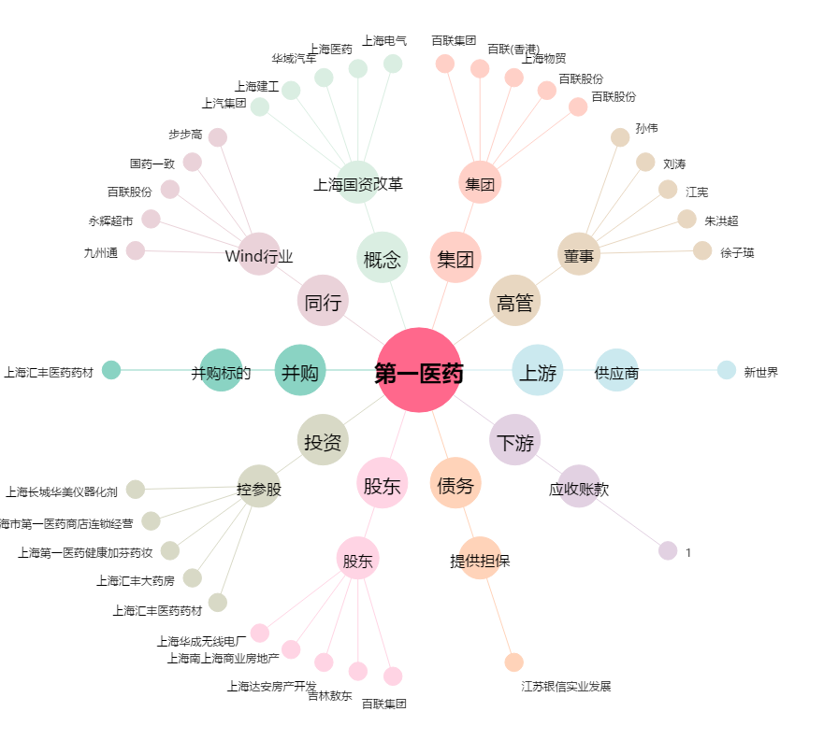
第一医药[600833.SH] - 关系概览图

